15522272
Productor | 15522272

TOTALES
CEDULA | car.vencida | car.vigente | cartera | intPend | intPendCast | costJud | costJudCast | almac.vencida | almac.vigente | almacen | CAPANUAL | t.deuda | disponibleAportes | t.disp.ingresos | saldo.oblig.actuales | disp.actual.aportes | disp.actual.ingresos | revalori | capital
15522272 | 2.30E+07 | 3.00E+06 | 2.60E+07 | NA | NA | NA | NA | 170056 | 3697000 | 3867056 | 6800 | 29873856 | 60792610 | 36745500 | 2.60E+07 | 34792610 | 10745500 | 2874205 | 16433130

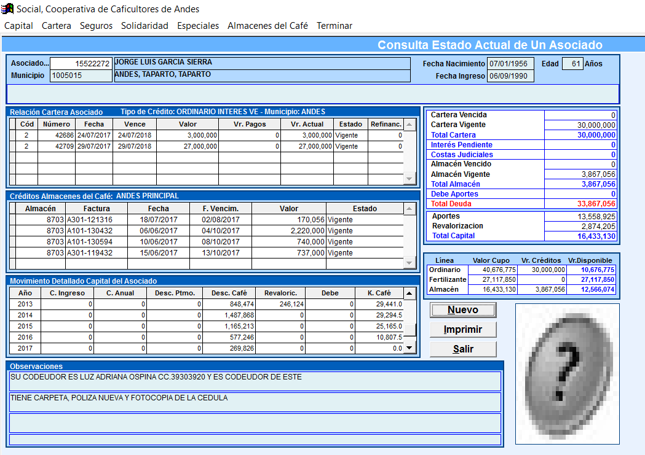
DAPORTES
CEDULA | PERIODO | CAPINGRE | CAPANUAL | DESCPTMO | CAPCAFE | REVALORI
15522272 | 1990 | 0 | 6800 | 0 | 25863 | 3646
15522272 | 1991 | 0 | 0 | 0 | 97015 | 14463
15522272 | 1992 | 0 | 0 | 3000 | 77128 | 23328
15522272 | 1993 | 0 | 0 | 5500 | 50035 | 29471
15522272 | 1994 | 0 | 0 | 6500 | 140696 | 94843
15522272 | 1995 | 0 | 0 | 25000 | 113743 | 41239
15522272 | 1996 | 0 | 0 | 36000 | 174959 | 119703
15522272 | 1997 | 0 | 0 | 47000 | 303542 | 173003
15522272 | 1998 | 0 | 0 | 89470 | 259973 | 276615
15522272 | 1999 | 0 | 0 | 90000 | 183549 | 227820
15522272 | 2000 | 0 | 0 | 32842 | 267163 | 268631
15522272 | 2001 | 0 | 0 | 125511 | 198785 | 279985
15522272 | 2002 | 0 | 0 | 115000 | 105338 | 152693
15522272 | 2003 | 0 | 0 | 115000 | 172700 | 222156
15522272 | 2004 | 0 | 0 | 115000 | 234925 | 126334
15522272 | 2005 | NA | NA | 112370 | 356798 | 280462
15522272 | 2006 | NA | NA | 112370 | 531322 | 217227
15522272 | 2007 | NA | NA | 142910 | 838659 | 76462
15522272 | 2008 | NA | NA | NA | 513239 | NA
15522272 | 2009 | NA | NA | 112370 | 491155 | NA
15522272 | 2010 | NA | NA | 107760 | 764472 | NA
NA | NA | NA | NA | NA | NA | NA
NA | NA | NA | NA | NA | NA | NA
15522272 | 2011 | NA | NA | NA | 1000936 | NA
15522272 | 2012 | NA | NA | NA | 907900 | NA
15522272 | 2013 | NA | NA | NA | 848474 | 246124
15522272 | 2014 | NA | NA | NA | 1487868 | NA
15522272 | 2015 | NA | NA | NA | 1165213 | NA
15522272 | 2016 | NA | NA | NA | 577246 | NA
15522272 | 2017 | NA | NA | NA | 269826 | NA

98630518
PRODUCTOR | 98630518

TOTALES
CEDULA | car.vencida | car.vigente | cartera | intPend | intPendCast | costJud | costJudCast | almac.vencida | almac.vigente | almacen | CAPANUAL | t.deuda | disponibleAportes | t.disp.ingresos | saldo.oblig.actuales | disp.actual.aportes | disp.actual.ingresos | revalori | capital
98630518 | 0.00E+00 | NA | 0.00E+00 | NA | NA | NA | NA | 278579 | NA | 278579 | 120926 | 399505 | 5617150 | 10106500 | 0.00E+00 | 5617150 | 10106500 | 19728 | 1276438

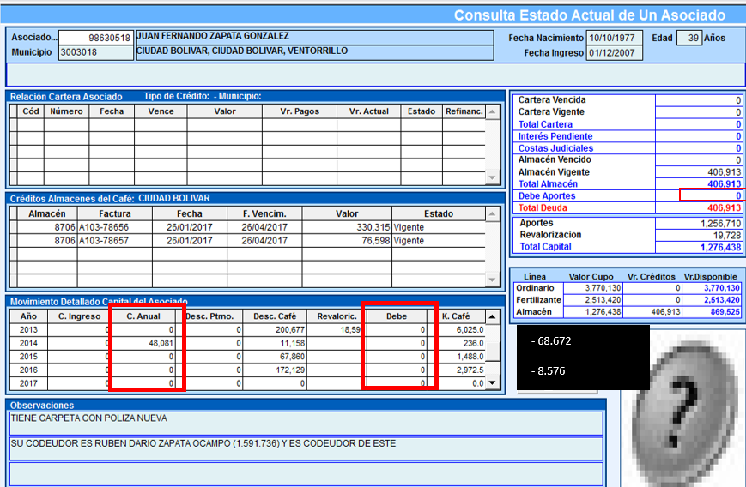
DAPORTES
CEDULA | PERIODO | CAPINGRE | CAPANUAL | DESCPTMO | CAPCAFE | REVALORI
98630518 | 2007 | NA | 39040 | NA | 78515 | 1131
98630518 | 2008 | NA | 33805 | NA | 7795 | NA
98630518 | 2009 | NA | NA | 12354 | 126847 | NA
98630518 | 2010 | NA | NA | NA | 133970 | NA
98630518 | 2011 | NA | NA | NA | 120506 | NA
98630518 | 2012 | NA | NA | NA | 203973 | NA
98630518 | 2013 | NA | NA | NA | 200677 | 18597
98630518 | 2014 | NA | 48081 | NA | 11158 | NA
98630518 | 2015 | NA | NA | NA | 67860 | NA
98630518 | 2016 | NA | NA | NA | 172129 | NA
 |  |  | 120926

